Лист 1
Прайс-лист
МИР ПРЯЖИ

В валюте: руб. (курс 1).
Цены указаны на 07.08.2020

№ | Номенклатура/ Характеристика номенклатуры | Описание | Изображение | Артикул | Цена | Ед. | Остаток | Ссылка на сайт
 | Воск битумный BlackWax 40 мл | Воск битумный BlackWax 40 мл | 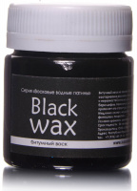 | W8V40 | 137.10 |  |  | Изображение
 | Воск битумный BlackWax 40 мл |  |  |  | 137.10 | шт | 16 | Изображение
 | Воск патинирующий LuxWax бронза старая 40 мл | Воск патинирующий LuxWax бронза старая 40 мл | 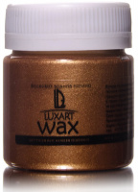 | W4V40 | 128.76 |  |  | Изображение
 | Воск патинирующий LuxWax бронза старая 40 мл |  |  |  | 128.76 | шт | 9 | Изображение
 | Воск патинирующий LuxWax золото античное 40 мл | Воск патинирующий LuxWax золото античное 40 мл | 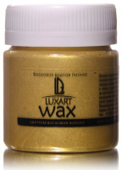 | W3V40 | 141.71 |  |  | Изображение
 | Воск патинирующий LuxWax золото античное 40 мл |  |  |  | 141.71 | шт | 1 | Изображение
 | Воск патинирующий LuxWax золото коричневое 40 мл | Воск патинирующий LuxWax золото коричневое 40 мл | 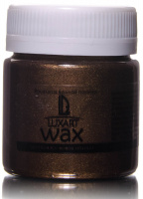 | W7V40 | 128.76 |  |  | Изображение
 | Воск патинирующий LuxWax золото коричневое 40 мл |  |  |  | 128.76 | шт | 11 | Изображение
 | Воск патинирующий LuxWax медь 40 мл | Воск патинирующий LuxWax медь 40 мл | 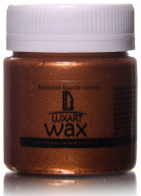 | W5V40 | 128.76 |  |  | Изображение
 | Воск патинирующий LuxWax медь 40 мл |  |  |  | 128.76 | шт | 12 | Изображение
 | Воск патинирующий LuxWax серебро 40 мл | Воск патинирующий LuxWax серебро 40 мл | 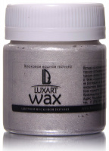 | W6V40 | 128.76 |  |  | Изображение
 | Воск патинирующий LuxWax серебро 40 мл |  |  |  | 128.76 | шт | 4 | Изображение
 | Воск патинирующий LuxWax синий перламутровый 40 мл | Воск патинирующий LuxWax синий перламутровый 40 мл | 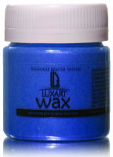 | W9V40 | 128.76 |  |  | Изображение
 | Воск патинирующий LuxWax синий перламутровый 40 мл |  |  |  | 128.76 | шт | 8 | Изображение
 | Воск патинирующий LuxWax черный 40 мл | Воск патинирующий LuxWax черный 40 мл | 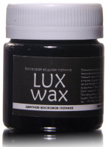 | W2V40 | 126.20 |  |  | Изображение
 | Воск патинирующий LuxWax черный 40 мл |  |  |  | 126.20 | шт | 7 | Изображение
 | Воск патинирующий LuxWax прозрачный 40 мл | Воск патинирующий LuxWax прозрачный 40 мл | 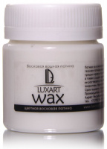 | W1V40 | 128.76 |  |  | Изображение
 | Воск патинирующий LuxWax прозрачный 40 мл |  |  |  | 128.76 | шт | 8 | Изображение
 | Воск патинирующий Luxart Wax зеленый перламутровый 40 мл | Воск патинирующий Luxart Wax зеленый перламутровый 40 мл | 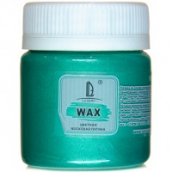 | W17V40 | 128.76 |  |  | Изображение
 | Воск патинирующий Luxart Wax зеленый перламутровый 40 мл |  |  |  | 128.76 | шт | 7 | Изображение
 | Воск патинирующий Luxart Wax золото зеленое 40 мл | Воск патинирующий Luxart Wax золото зеленое 40 мл | 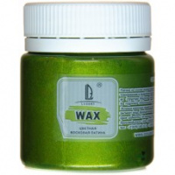 | W18V40 | 128.76 |  |  | Изображение
 | Воск патинирующий Luxart Wax золото зеленое 40 мл |  |  |  | 128.76 | шт | 7 | Изображение
 | Воск патинирующий LuxWax коричневый перламутровый 40 мл | Воск патинирующий LuxWax коричневый перламутровый 40 мл | 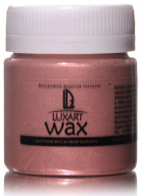 | W16V40 | 128.76 |  |  | Изображение
 | Воск патинирующий LuxWax коричневый перламутровый 40 мл |  |  |  | 128.76 | шт | 29 | Изображение
 | Воск патинирующий LuxWax красный перламутровый 40 мл | Воск патинирующий LuxWax красный перламутровый 40 мл | 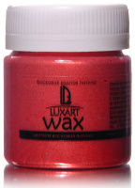 | W10V40 | 128.76 |  |  | Изображение
 | Воск патинирующий LuxWax красный перламутровый 40 мл |  |  |  | 128.76 | шт | 17 | Изображение
 | Воск патинирующий LuxWax кремовый перламутровый 40 мл | Воск патинирующий LuxWax кремовый перламутровый 40 мл |  | W15V40 | 128.76 |  |  | Изображение
 | Воск патинирующий LuxWax кремовый перламутровый 40 мл |  |  |  | 128.76 | шт | 25 | Изображение
 | Воск патинирующий LuxWax неон голубой перламутровый 40 мл | Воск патинирующий LuxWax неон голубой перламутровый 40 мл | 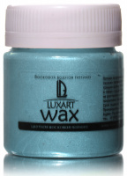 | W14V40 | 128.76 |  |  | Изображение
 | Воск патинирующий LuxWax неон голубой перламутровый 40 мл |  |  |  | 128.76 | шт | 7 | Изображение
 | Воск патинирующий LuxWax розовый перламутровый 40 мл | Воск патинирующий LuxWax розовый перламутровый 40 мл | 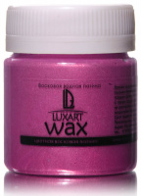 | W11V40 | 128.76 |  |  | Изображение
 | Воск патинирующий LuxWax розовый перламутровый 40 мл |  |  |  | 128.76 | шт | 18 | Изображение
 | Воск патинирующий LuxWax слоновая кость перламутровый 40 мл | Воск патинирующий LuxWax слоновая кость перламутровый 40 мл | 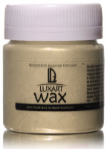 | W13V40 | 128.76 |  |  | Изображение
 | Воск патинирующий LuxWax слоновая кость перламутровый 40 мл |  |  |  | 128.76 | шт | 4 | Изображение
 | Воск патинирующий LuxWax фиолетовый перламутровый 40 мл | Воск патинирующий LuxWax фиолетовый перламутровый 40 мл | 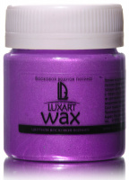 | W12V40 | 128.76 |  |  | Изображение
 | Воск патинирующий LuxWax фиолетовый перламутровый 40 мл |  |  |  | 128.76 | шт | 7 | Изображение

